金沢大学_履歴書
履 歴 書 |  |  |  |  |  |  | ＊入力欄内の様式変更可 （改ページとなる変更･余白の変更は不可） |  |  |  |  |  |  |  |  |  |  | (画像貼付) 縦4cm×横3cm ＊3ヶ月以内に 撮影したもの
 |  |  |  |  |  |  | 令和 |  |  | 年 |  |  | 月 |  | 日現在
ふりがな
氏 名

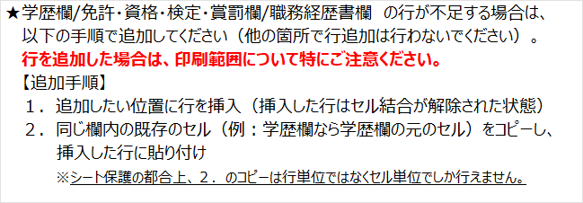
生年月日 |  |  |  |  |  | 年 |  | 月 |  | 日生 |  |  | （満 |  | 歳）

ふりがな
現 住 所 |  |  | 〒 |  |  | －

電話番号 |  |  |  |  | － |  |  | － |  |  |  | 携 帯 |  |  |  |  | － |  | －
E-mail
ふりがな
連 絡 先 |  |  | 〒 |  |  | － |  |  | （現住所以外に連絡を希望する場合のみ記入）

電話番号 |  |  |  |  | － |  |  | － |  |  |  | E-mail

年（和暦） |  |  | 月 | 学 歴（高等学校入学以降の入学/卒業等を記入、大学院の場合は修士/博士課程の別を明記する）

年（和暦） |  |  | 月 | 免許・資格・検定・賞罰（TOEIC、英検など語学に関する資格等もこちらに記入してください。）

＜語学力・パソコン能力について、該当する項目にチェックを入れてください。＞
語学力 |  |  |  |  |  |  |  |  |  |  |  |  |  | パソコン能力
・英会話
 |  | 初級・・・日常会話レベルの会話もほとんどできない |  |  |  |  |  |  |  |  |  |  |  |  |  | 初級・・・Word・Excel等の基本操作
 |  | 中級・・・ある程度の日常会話が可能 |  |  |  |  |  |  |  |  |  |  |  |  |  | 中級・・・次のうち2項目以上が可能
 |  | 上級・・・日常会話レベルは不自由なくできる |  |  |  |  |  |  |  |  |  |  |  |  |  | ① | 初級の応用操作(ｸﾞﾗﾌ・ﾏｸﾛ命令)
 |  | 卓越・・・ビジネスレベルの会話が可能 |  |  |  |  |  |  |  |  |  |  |  |  |  | ② | PowerPointの基本操作
・英語以外 |  |  |  |  |  |  |  |  |  |  |  |  |  |  |  | ③ | ﾃﾞｰﾀﾍﾞｰｽｿﾌﾄ(Access・Filemaker等)による
 | （ |  |  | 語 | ） |  | 初級 |  |  |  | 中級 |  |  |  |  |  | ﾃﾞｰﾀ処理
 |  |  |  |  |  |  | 上級 |  |  |  | 卓越 |  |  |  |  | 上級・・・中級に加えて下記のいずれかが可能
 | （ |  |  | 語 | ） |  | 初級 |  |  |  | 中級 |  |  |  |  | ① | ﾌﾟﾛｸﾞﾗﾐﾝｸﾞ(言語： |  |  | ）
 |  |  |  |  |  |  | 上級 |  |  |  | 卓越 |  |  |  |  | ② | ﾃﾞｰﾀﾍﾞｰｽの設計・構築

＊入力欄内の様式変更可 （改ページとなる変更･余白の変更は不可） |  |  |  |  |  |  |  |  |  |  |  |  |  |  | 氏 名

年（和暦） |  |  | 月 | 職務経歴書（職務内容も記載ください。）

＜志望動機＞ |  |  |  |  |  |  |  |  |  |  |  |  | ＜あなたを自由に表現してください(画像貼付可)＞

＜趣味・特技＞

健康状態 |  |  |  |  |  | 既往歴

